상품제안서
프리미엄 아이스볼 프리미엄 3FAN 넥밴드선풍기 | 상품코드: F23862

 |  |  |  |  |  |  | 02-412-0044 | www.easy1.co.kr
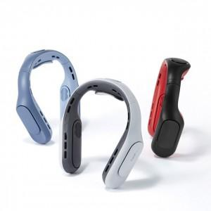 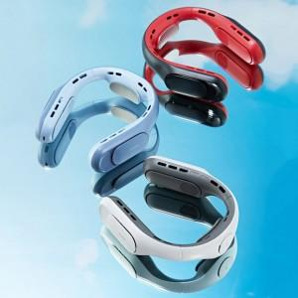

【상세/제작정보】 | 목 전체를 온전히 감싸도록 풍성한 바람을 만드는 3팬 와이드케어

【인쇄/포장옵션】 | 레이저, 스티커 / 포장지포장

【공급단가】 | 수량 | 30~ | 50~ | 100~ | 300~ | 500~
*VAT별도 | 단가 | 34,900원 | 34,320원 | 33,450원 | 32,870원 | 32,000원

【상품 URL】 | http://www.easy1.co.kr/src/goods_detail.php?gdno=23862

